Dane
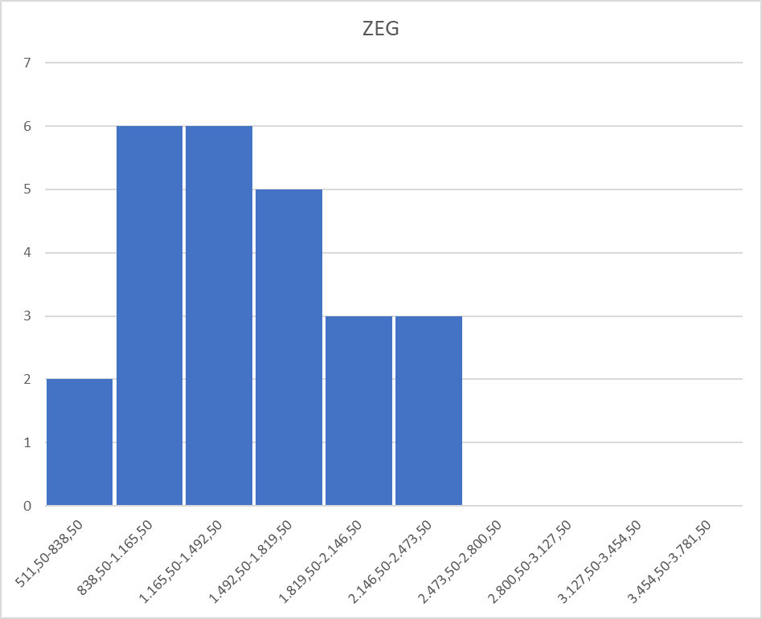
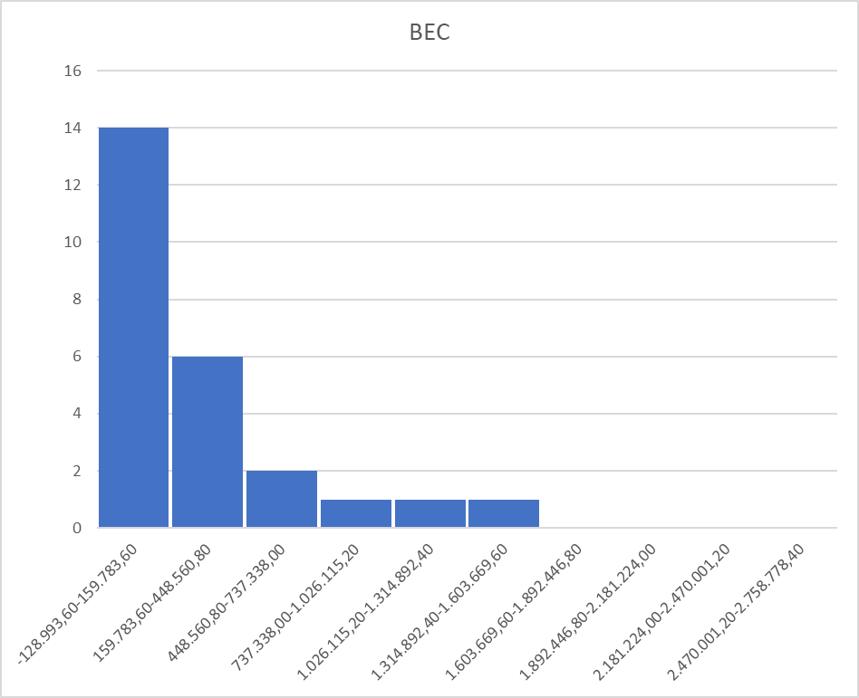
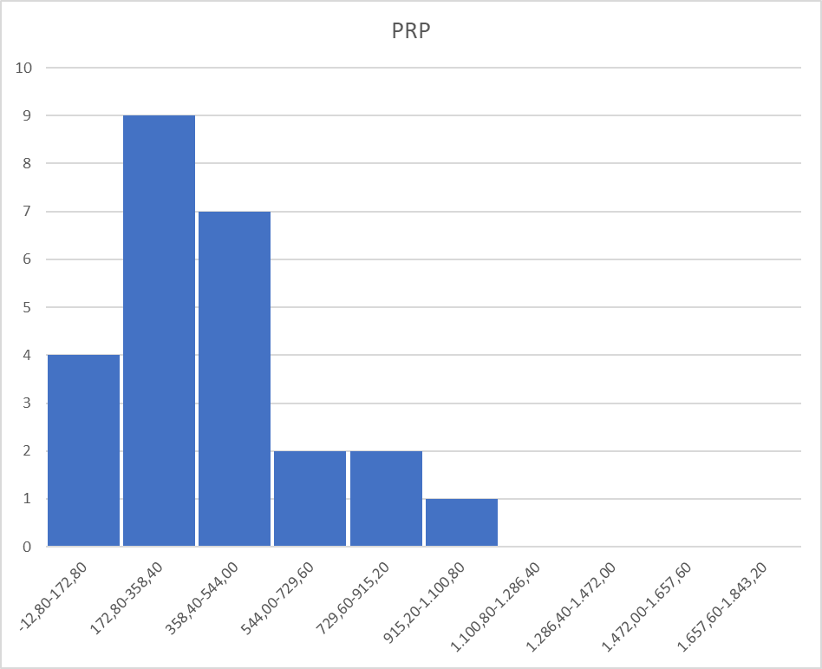
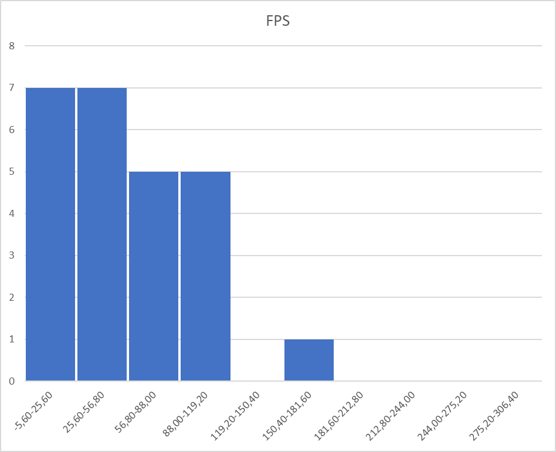
Przecinki
 |  |  | Dane dotyczące parametrów i udziału losowo wybranych kart graficznych firmy Nvidia
 |  | data utworzenia: |  | 2024-03-03 |  | data ostatniej modyfikacji: |  |  | 2024-06-08
 |  | wykonał: |  | Jan Latt
 |  |  |  |  |  |  |  |  |  |  | Problem: | Analiza podobieństwa zmiennych i obiektów
 | l.p | Karty | KOS | UDZ | WIK | BEC | MOC | ZEG | PRP | FPS | Legenda
 | 1 | RTX4060 | 1397 | 2.01 | 8 | 23687 | 115 | 1830 | 272.0 | 56 | RTX4060 | Nvidia RTX 4060 | KOS | Koszt [zł] | 1
 | 2 | RTX3060 | 1422 | 4.19 | 36 | 447556 | 170 | 1320 | 360.0 | 48 | RTX3060 | Nvidia RTX 3060 | UDZ | Udział w rynku [%] na 24.02.2024 | 1
 | 3 | GTX1080 | 1896 | 1.86 | 84 | 1082454 | 180 | 1607 | 320.3 | 42 | GTX1080 | Nvidia GTX 1080 | WIK | Wiekowość [miesięcy] | 1
 | 4 | RTX2060 | 1537 | 2.27 | 60 | 645160 | 160 | 1365 | 336.0 | 42 | RTX2060 | Nvidia RTX 2060 | BEC | Ilość benchmarkujących | 1
 | 5 | RTX4090 | 9621 | 1.44 | 17 | 25956 | 450 | 2235 | 1008.0 | 166 | RTX4090 | Nvidia RTX 4090 | MOC | Pobór mocy [W] | 2
 | 6 | GTX970 | 948 | 0.97 | 108 | 834238 | 148 | 1050 | 224.4 | 24 | GTX970 | Nvidia GTX 970 | ZEG | Prędkość zegara [MHz] | 2
 | 7 | GTX660 | 806 | 0.17 | 132 | 123956 | 140 | 980 | 144.2 | 13 | GTX660 | Nvidia GTX 660 | PRP | Przepustowość pamięci [GB/s] | 2
 | 8 | GTX580 | 2133 | 0.02 | 156 | 15395 | 244 | 772 | 192.4 | 11 | GTX580 | Nvidia GTX 580 | FPS | FPS w RDR 2 (Ryzen 7 7800X3D na 1920x1080) | 2
 | 9 | GTX960M | 637 | 0.05 | 96 | 73363 | 75 | 1097 | 80.2 | 13 | GTX960M | Nvidia GTX 960 M
 | 10 | RTX4080 | 5593 | 0.89 | 16 | 22998 | 320 | 2205 | 716.8 | 113 | RTX4080 | Nvidia RTX 4080 | źródło danych
 | 11 | RTX3050 | 1246 | 0.65 | 24 | 43922 | 130 | 1552 | 224.0 | 36 | RTX3050 | Nvidia RTX 3050 | 1 | https://gpu.userbenchmark.com/
 | 12 | GTX1070 | 628 | 2.09 | 84 | 1459281 | 150 | 1506 | 256.3 | 35 | GTX1070 | Nvidia GTX 1070 | 2 | https://howmanyfps.com/
 | 13 | GTX980 | 2370 | 0.26 | 108 | 167107 | 165 | 1127 | 224.4 | 27 | GTX980 | Nvidia GTX 980 | 3 | xxxx
 | 14 | GTX460 | 962 | 0.01 | 156 | 31648 | 160 | 675 | 86.4 | 10 | GTX460 | Nvidia GTX 460 | 4 | xxxx
 | 15 | GTX650 | 531 | 0.08 | 132 | 69673 | 65 | 1058 | 80.0 | 10 | GTX650 | Nvidia GTX 650 | 5 | xxxx
 | 16 | RTX3070 | 2014 | 3.11 | 36 | 619642 | 220 | 1500 | 448.0 | 70 | RTX3070 | Nvidia RTX 3070
 | 17 | RTX4070 | 2512 | 2.13 | 120 | 45585 | 200 | 1920 | 504.2 | 89 | RTX4070 | Nvidia RTX 4070
 | 18 | GTX780 | 1559 | 0.06 | 120 | 50279 | 250 | 863 | 288.4 | 20 | GTX780 | Nvidia GTX 780
 | 19 | RTX4070T | 3555 | 1.64 | 14 | 46082 | 285 | 2310 | 504.2 | 110 | RTX4070T | Nvidia RTX 4070 Ti
 | 20 | RTX3080T | 2891 | 1.11 | 24 | 155335 | 350 | 1365 | 912.4 | 96 | RTX3080T | Nvidia RTX 3080 Ti
 | 21 | RTX3060T | 1612 | 2.67 | 36 | 442467 | 200 | 1410 | 448.0 | 61 | RTX3060T | Nvidia RTX 3060 Ti
 | 22 | RTX2080T | 2090 | 0.83 | 60 | 357946 | 250 | 1350 | 616.0 | 74 | RTX2080T | Nvidia RTX 2080 Ti
 | 23 | RTX4070S | 2512 | 2.12 | 120 | 45585 | 200 | 1920 | 504.2 | 89 | RTX4070S | Nvidia RTX 4070S
 | 24 | RTX2080 | 1929 | 0.69 | 60 | 316424 | 215 | 1515 | 448 | 58 | RTX2080 | Nvidia RTX 2080
 | 25 | RTX3080 | 3176 | 2.13 | 36 | 424051 | 320 | 1440 | 760.3 | 88 | RTX3080 | Nvidia RTX 3080

 |  | MIN | 531.000 | 0.010 | 8.000 | 15395.000 | 65.000 | 675.000 | 80.000 | 10.000
 |  | MAX | 9621.000 | 4.190 | 156.000 | 1459281.000 | 450.000 | 2310.000 | 1008.000 | 166.000
 |  | MIN/MAX | 0.055 | 0.002 | 0.051 | 0.011 | 0.144 | 0.292 | 0.079 | 0.060
 | r | MAX-MIN | 9090.000 | 4.180 | 148.000 | 1443886.000 | 385.000 | 1635.000 | 928.000 | 156.000
 | d | (MAX-MIN)/2 | 4545.000 | 2.090 | 74.000 | 721943.000 | 192.500 | 817.500 | 464.000 | 78.000
 | m | Średnia | 2223.080 | 1.338 | 73.720 | 302791.600 | 206.480 | 1438.880 | 398.364 | 56.040
 | s | Odch. Próbki | 1897.109 | 1.111 | 48.067 | 376432.039 | 88.516 | 445.594 | 251.181 | 39.806
 | q | Skośność | 2.812 | 0.652 | 0.229 | 1.716 | 0.894 | 0.352 | 0.896 | 0.915
 |  | MIN/MAX??? | NIE | NIE | NIE | NIE | TAK | TAK | NIE | NIE | Te są podejrzane
 |  | |d-m| < s | NIE | TAK | TAK | NIE | TAK | NIE | TAK | TAK
 |  | r/s <3,5> | TAK | TAK | TAK | TAK | TAK | TAK | TAK | TAK
 |  | |q| <1,5 | NIE | TAK | TAK | NIE | TAK | TAK | TAK | TAK
 |  | TAK??? | 1 | 3 | 3 | 1 | 4 | 3 | 3 | 3

 |  | Wielo? | NIE | NIE | TAK | NIE |  | NIE | NIE | NIE
 | Dla jednomodalnych | Sym? | NIE | NIE | NIE | NIE |  | NIE | NIE | NIE
 |  | Skoś? | PRAWO | PRAWO | PRAWO | PRAWO |  | PRAWO | PRAWO | PRAWO | Każdy (oprócz MOC) jest prawoskośny, więc dokonuję transformacji
 |  | Odb? | TAK | NIE | NIE | NIE |  | NIE | NIE | TAK

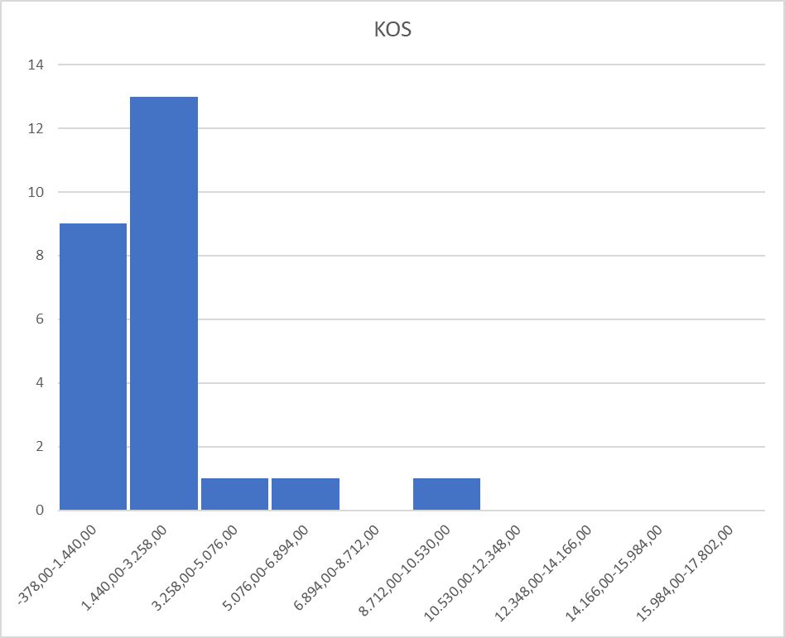
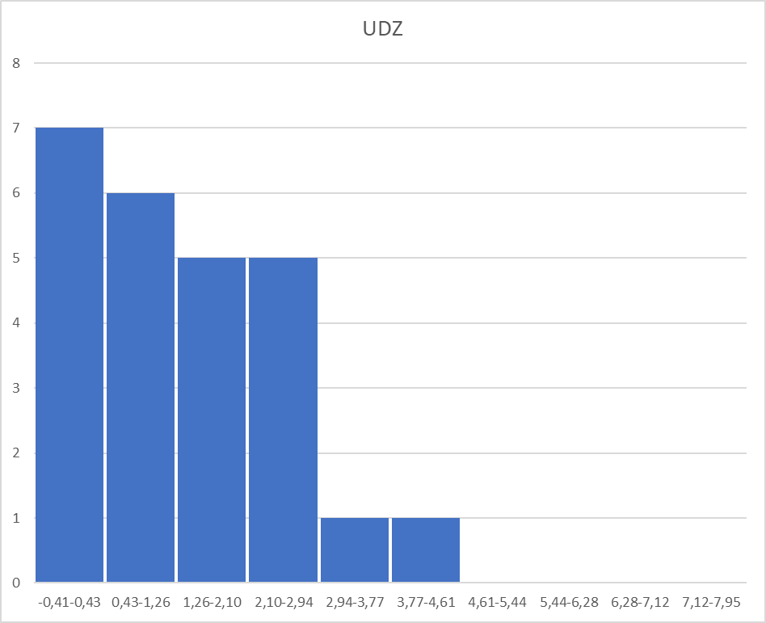
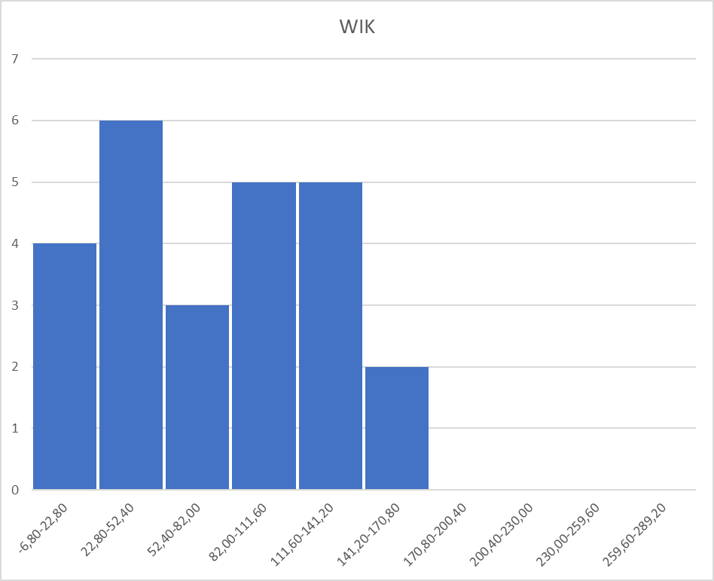

 |  |  |  |  |  |  |  |  |  |  |  |  |  |  |  | f

Dane po transformacji i odbieg
KOS/UDZ
KOS/WIK
KOS/BEC
KOS/MOC
KOS/ZEG
KOS/PRP
KOS/FPS
 |  | Funkcja | LOG10(x) | 1/(x-0,036) |  | LOG10(x/(4400000-x)) |  | LOG10(x) | LOG10(x+154) | LOG10(x+40)
 | l.p | Karty | *KOS | *UDZ | WIK | *BEC | MOC | *ZEG | *PRP | *FPS
 | 1 | RTX4060 | 3.145 | 0.507 | 8.000 | -2.267 | 115 | 3.262 | 2.629 | 1.982
 | 2 | RTX3060 | 3.153 | 0.241 | 36.000 | -0.946 | 170 | 3.121 | 2.711 | 1.944
 | 3 | GTX1080 | 3.278 | 0.548 | 84.000 | -0.486 | 180 | 3.206 | 2.676 | 1.914 |  |  |  |  |  |  |  |  |  |  |  | r |  |  |  |  |  |  |  |  | r |  |  |  |  |  | r | r | r | r | r
 | 4 | RTX2060 | 3.187 | 0.448 | 60.000 | -0.765 | 160 | 3.135 | 2.690 | 1.914 |  |  |  |  |  |  |  |  |  |  |  | -0.257 |  |  |  |  |  |  |  |  | -0.490 |  |  |  |  |  | -0.283 | 0.888 | 0.598 | 0.848 | 0.831
 | 5 | RTX4090 | 3.983 | 0.712 | 17.000 | -2.227 | 450 | 3.349 | 3.065 | 2.314
 | 6 | GTX970 | 2.977 | 1.071 | 108.000 | -0.631 | 148 | 3.021 | 2.578 | 1.806 |  |  |  |  |  |  |  |  |  |  |  | d |  |  |  |  |  |  |  |  | d |  |  |  |  |  | d | d | d | d | d
 | 7 | GTX660 | 2.906 | 7.463 | 132.000 | -1.538 | 140 | 2.991 | 2.475 | 1.724 |  |  |  |  |  |  |  |  |  |  |  | 0.06593 |  |  |  |  |  |  |  |  | 0.23962 |  |  |  |  |  | 0.08002 | 0.78847 | 0.35726 | 0.71941 | 0.68987
 | 8 | GTX580 | 3.329 | -62.500 | 156.000 | -2.455 | 244 | 2.888 | 2.540 | 1.708
 | 9 | GTX960M | 2.804 | 71.429 | 96.000 | -1.771 | 75 | 3.040 | 2.370 | 1.724
 | 10 | RTX4080 | 3.748 | 1.171 | 16.000 | -2.279 | 320 | 3.343 | 2.940 | 2.185
 | 11 | RTX3050 | 3.096 | 1.629 | 24.000 | -1.996 | 130 | 3.191 | 2.577 | 1.881
 | 12 | GTX1070 | 2.798 | 0.487 | 84.000 | -0.304 | 150 | 3.178 | 2.613 | 1.875
 | 13 | GTX980 | 3.375 | 4.464 | 108.000 | -1.404 | 165 | 3.052 | 2.578 | 1.826
 | 14 | GTX460 | 2.983 | -38.462 | 156.000 | -2.140 | 160 | 2.829 | 2.381 | 1.699
 | 15 | GTX650 | 2.725 | 22.727 | 132.000 | -1.793 | 65 | 3.024 | 2.369 | 1.699
 | 16 | RTX3070 | 3.304 | 0.325 | 36.000 | -0.785 | 220 | 3.176 | 2.780 | 2.041
 | 17 | RTX4070 | 3.400 | 0.478 | 120.000 | -1.980 | 200 | 3.283 | 2.818 | 2.111
 | 18 | GTX780 | 3.193 | 41.667 | 120.000 | -1.937 | 250 | 2.936 | 2.646 | 1.778
 | 19 | RTX4070T | 3.551 | 0.623 | 14.000 | -1.975 | 285 | 3.364 | 2.818 | 2.176
 | 20 | RTX3080T | 3.461 | 0.931 | 24.000 | -1.437 | 350 | 3.135 | 3.028 | 2.134
 | 21 | RTX3060T | 3.207 | 0.380 | 36.000 | -0.952 | 200 | 3.149 | 2.780 | 2.004
 | 22 | RTX2080T | 3.320 | 1.259 | 60.000 | -1.053 | 250 | 3.130 | 2.886 | 2.057
 | 23 | RTX4070S | 3.400 | 0.480 | 120.000 | -1.980 | 200 | 3.283 | 2.818 | 2.111
 | 24 | RTX2080 | 3.285 | 1.529 | 60.000 | -1.111 | 215 | 3.180 | 2.780 | 1.991
 | 25 | RTX3080 | 3.502 | 0.478 | 36.000 | -0.972 | 320 | 3.158 | 2.961 | 2.107
UDZ/WIK
UDZ/BEC
UDZ/MOC
UDZ/ZEG
UDZ/PRP
UDZ/FPS
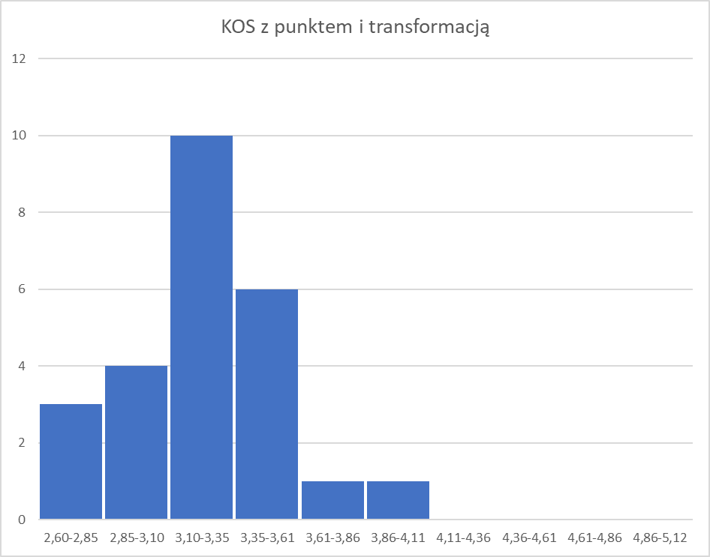

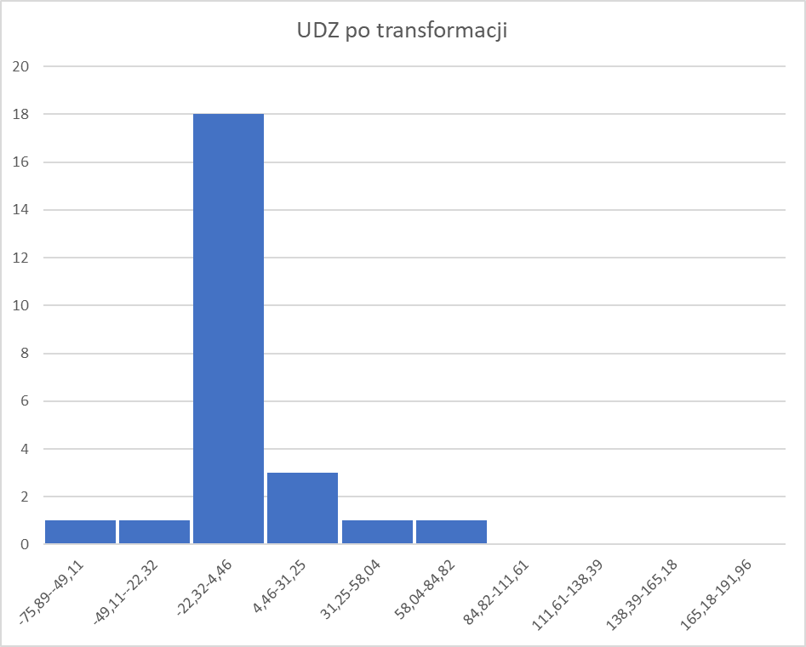
 |  |  |  |  |  |  |  |  |  |  |  |  |  |  |  |  |  |  |  |  |  | r |  |  |  |  |  |  |  |  | r |  |  |  |  |  | r | r | r | r
 |  |  |  |  |  |  |  |  |  |  |  |  |  |  |  |  |  |  |  |  |  | -0.120 |  |  |  |  |  |  |  |  | 0.115 |  |  |  |  |  | -0.240 | 0.115 | -0.113 | -0.055

 |  |  |  |  |  |  |  |  |  |  |  |  |  |  |  |  |  |  |  |  |  | d |  |  |  |  |  |  |  |  | d |  |  |  |  |  | d | d | d | d
 |  |  |  |  |  |  |  |  |  |  |  |  |  |  |  |  |  |  |  |  |  | 0.01444 |  |  |  |  |  |  |  |  | 0.01314 |  |  |  |  |  | 0.05769 | 0.01334 | 0.01270 | 0.00301

WIK/BEC
WIK/MOC
WIK/ZEG
WIK/PRP
WIK/FPS

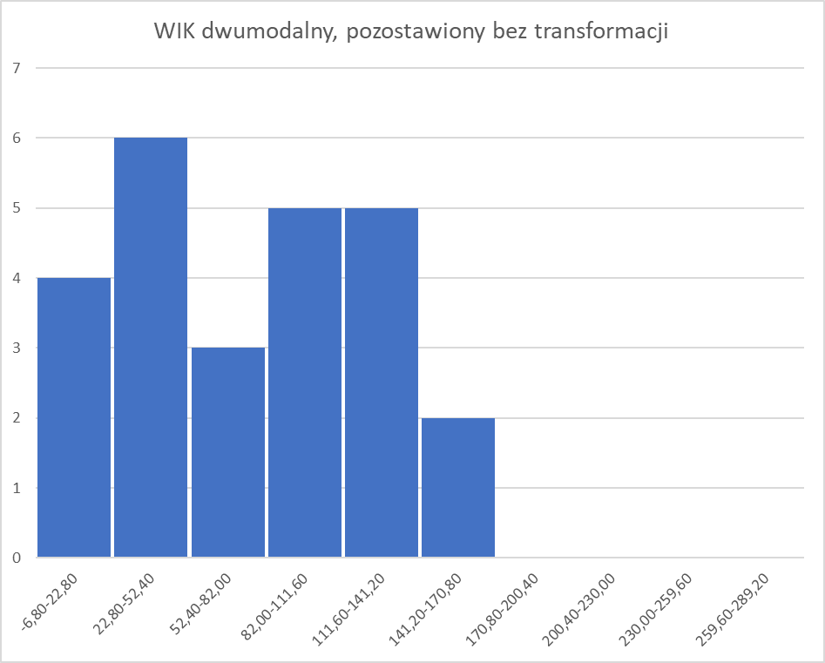
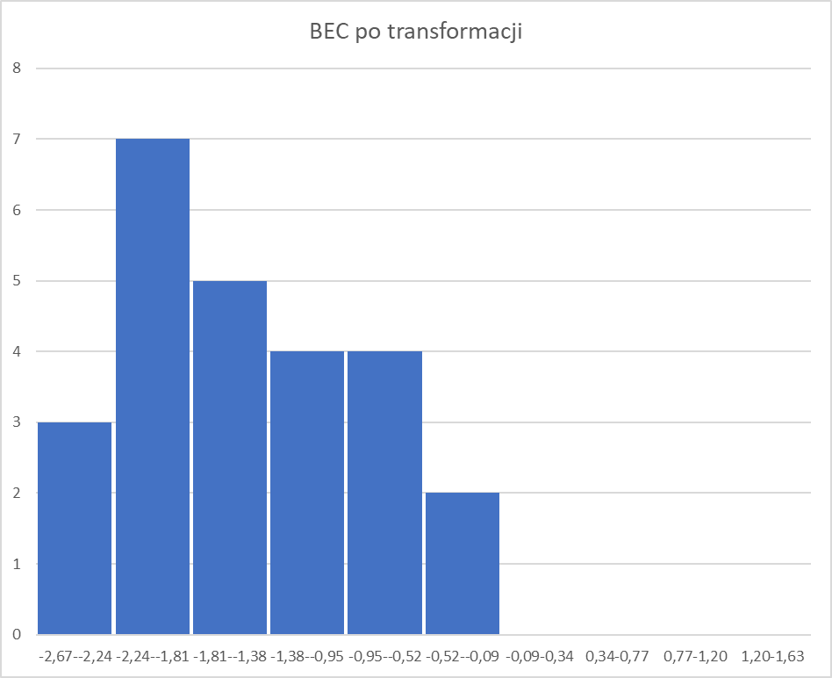
 |  |  |  |  |  |  |  |  |  |  |  |  |  |  |  |  |  |  |  |  |  | r |  |  |  |  |  |  |  |  | r |  |  |  |  |  | r | r | r
 |  |  |  |  |  |  |  |  |  |  |  |  |  |  |  |  |  |  |  |  |  | -0.120 |  |  |  |  |  |  |  |  | -0.434 |  |  |  |  |  | -0.713 | -0.652 | -0.717

 |  |  |  |  |  |  |  |  |  |  |  |  |  |  |  |  |  |  |  |  |  | d |  |  |  |  |  |  |  |  | d |  |  |  |  |  | d | d | d
 |  |  |  |  |  |  |  |  |  |  |  |  |  |  |  |  |  |  |  |  |  | 0.01448 |  |  |  |  |  |  |  |  | 0.188 |  |  |  |  |  | 0.50908 | 0.42498 | 0.51339

BEC/MOC
BEC/ZEG
BEC/PRP
BEC/FPS

 |  |  |  |  |  |  |  |  |  |  |  |  |  |  |  |  |  |  |  |  |  | r |  |  |  |  |  |  |  |  | r |  |  |  |  |  | r | r
 |  |  |  |  |  |  |  |  |  |  |  |  |  |  |  |  |  |  |  |  |  | -0.176 |  |  |  |  |  |  |  |  | -0.018 |  |  |  |  |  | 0.065 | -0.047

 |  |  |  |  |  |  |  |  |  |  |  |  |  |  |  |  |  |  |  |  |  | d |  |  |  |  |  |  |  |  | d |  |  |  |  |  | d | d
 |  |  |  |  |  |  |  |  |  |  |  |  |  |  |  |  |  |  |  |  |  | 0.03102 |  |  |  |  |  |  |  |  | 0.00034 |  |  |  |  |  | 0.00420 | 0.00224
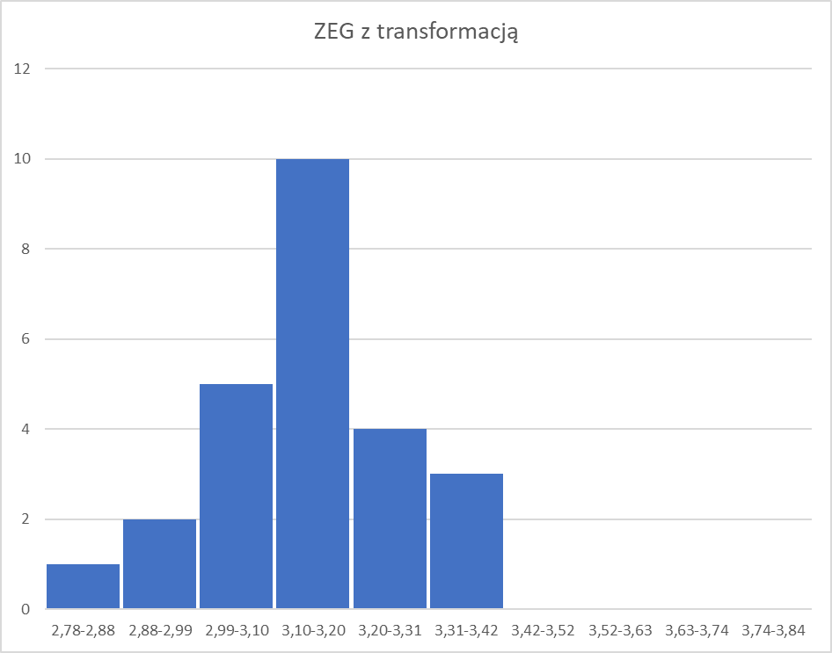
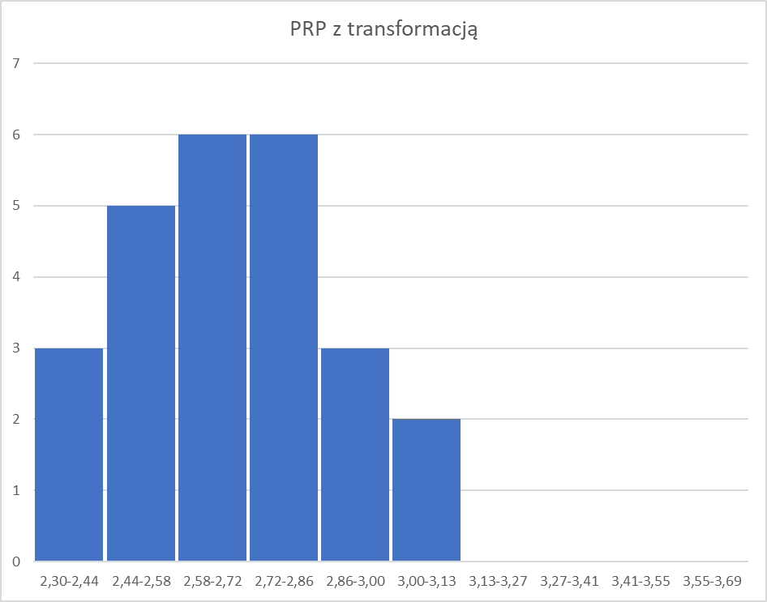

MOC/ZEG
MOC/PRP
MOC/FPS

 |  |  |  |  |  |  |  |  |  |  |  |  |  |  |  |  |  |  |  |  |  | r |  |  |  |  |  |  |  |  | r |  |  |  |  |  | r
 |  |  |  |  |  |  |  |  |  |  |  |  |  |  |  |  |  |  |  |  |  | 0.401 |  |  |  |  |  |  |  |  | 0.854 |  |  |  |  |  | 0.749

 |  |  |  |  |  |  |  |  |  |  |  |  |  |  |  |  |  |  |  |  |  | d |  |  |  |  |  |  |  |  | d |  |  |  |  |  | d
 |  |  |  |  |  |  |  |  |  |  |  |  |  |  |  |  |  |  |  |  |  | 0.16075 |  |  |  |  |  |  |  |  | 0.72932 |  |  |  |  |  | 0.56096

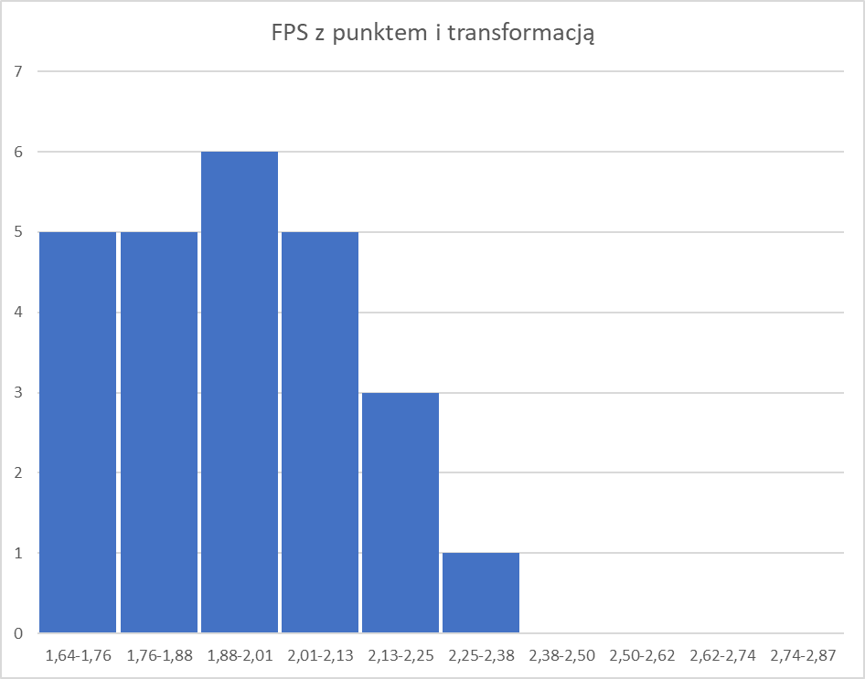

 |  |  |  |  |  |  |  |  | UDZ, BEC, WIK - dogadane z prowadzącym

 |  |  |  |  |  |  |  |  | WIK - po dogadaniu z prowadzącym pozostawiam funkcję bez zmian ze względu na wielomodalność
ZEG/PRP
ZEG/FPS

 |  |  |  |  |  |  |  |  |  |  |  |  |  |  |  |  |  |  |  |  |  | r |  |  |  |  |  |  |  |  | r
 |  |  |  |  |  |  |  |  |  |  |  |  |  |  |  |  |  |  |  |  |  | 0.689 |  |  |  |  |  |  |  |  | 0.862

 |  |  |  |  |  |  |  |  |  |  |  |  |  |  |  |  |  |  |  |  |  | d |  |  |  |  |  |  |  |  | d
 |  |  |  |  |  |  |  |  |  |  |  |  |  |  |  |  |  |  |  |  |  | 0.47523 |  |  |  |  |  |  |  |  | 0.74352

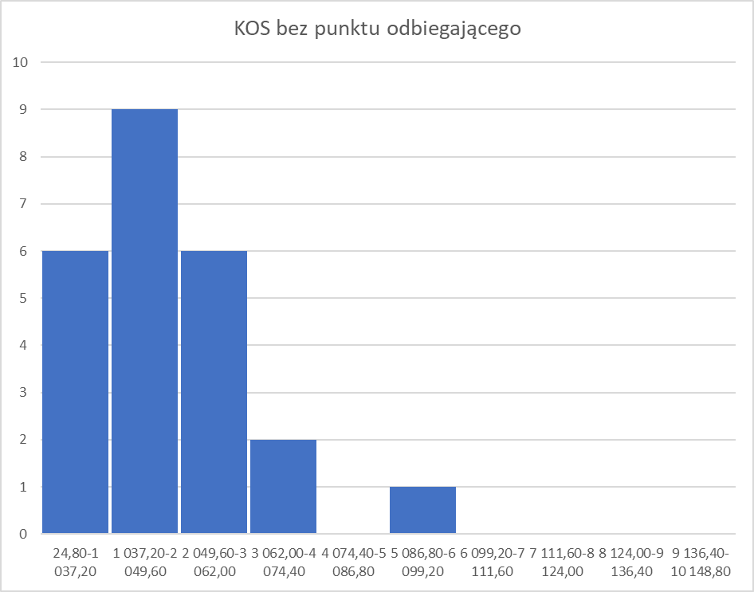

PRP/FPS

 |  |  |  |  |  |  |  |  |  |  |  |  |  |  |  |  |  |  |  |  |  | r
 |  |  |  |  |  |  |  |  |  |  |  |  |  |  |  |  |  |  |  |  |  | 0.938

 |  |  |  |  |  |  |  |  |  |  |  |  |  |  |  |  |  |  |  |  |  | d
 |  |  |  |  |  |  |  |  |  |  |  |  |  |  |  |  |  |  |  |  |  | 0.87895

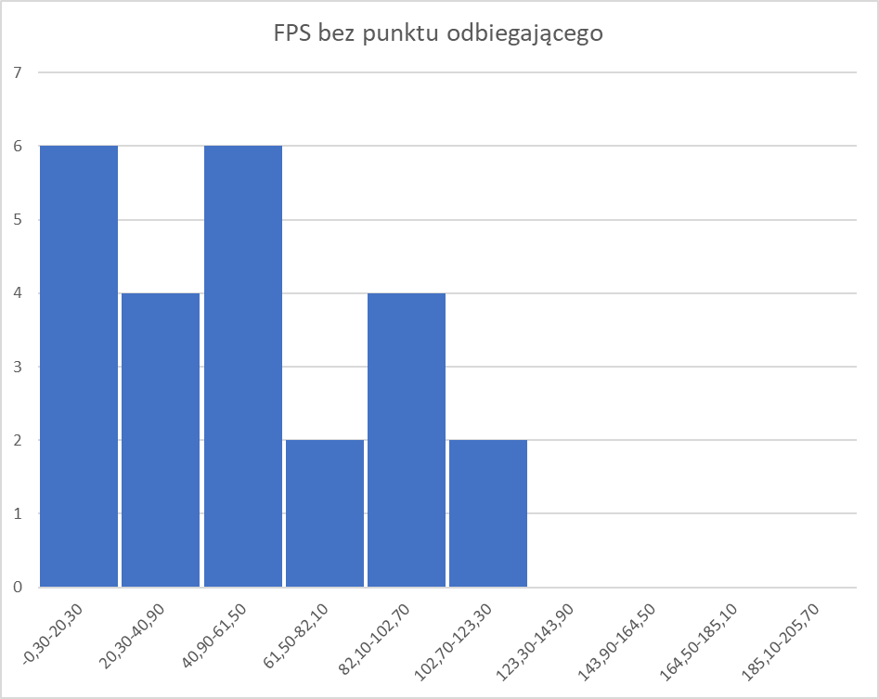

Tylko KOS i FPS posiadają punkty odbiegające, po usunięciu wartości pojawia się kolejny punkt odbiegający albo wielomodalność, w tym wypadku przywracam punkt odbiegający i dokonuję transformacji histogramów

 |  |  |  |  |  |  |  |  |  |  | *KOS | 3.145 | 3.153 | 3.278 | 3.187 | 3.983 | 2.977 | 2.906 | 3.329 | 2.804 | 3.748 | 3.096 | 2.798 | 3.375 | 2.983 | 2.725 | 3.304 | 3.400 | 3.193 | 3.551 | 3.461 | 3.207 | 3.320 | 3.400 | 3.285 | 3.502
 |  |  |  |  |  |  |  |  |  |  | *UDZ | 0.507 | 0.241 | 0.548 | 0.448 | 0.712 | 1.071 | 7.463 | -62.500 | 71.429 | 1.171 | 1.629 | 0.487 | 4.464 | -38.462 | 22.727 | 0.325 | 0.478 | 41.667 | 0.623 | 0.931 | 0.380 | 1.259 | 0.480 | 1.529 | 0.478
 |  |  |  |  |  |  |  |  |  |  | WIK | 8.000 | 36.000 | 84.000 | 60.000 | 17.000 | 108.000 | 132.000 | 156.000 | 96.000 | 16.000 | 24.000 | 84.000 | 108.000 | 156.000 | 132.000 | 36.000 | 120.000 | 120.000 | 14.000 | 24.000 | 36.000 | 60.000 | 120.000 | 60.000 | 36.000
 |  |  |  |  |  |  |  |  |  |  | *BEC | -2.267 | -0.946 | -0.486 | -0.765 | -2.227 | -0.631 | -1.538 | -2.455 | -1.771 | -2.279 | -1.996 | -0.304 | -1.404 | -2.140 | -1.793 | -0.785 | -1.980 | -1.937 | -1.975 | -1.437 | -0.952 | -1.053 | -1.980 | -1.111 | -0.972
 |  |  |  |  |  |  |  |  |  |  | MOC | 115 | 170 | 180 | 160 | 450 | 148 | 140 | 244 | 75 | 320 | 130 | 150 | 165 | 160 | 65 | 220 | 200 | 250 | 285 | 350 | 200 | 250 | 200 | 215 | 320
 |  |  |  |  |  |  |  |  |  |  | *ZEG | 3.262 | 3.121 | 3.206 | 3.135 | 3.349 | 3.021 | 2.991 | 2.888 | 3.040 | 3.343 | 3.191 | 3.178 | 3.052 | 2.829 | 3.024 | 3.176 | 3.283 | 2.936 | 3.364 | 3.135 | 3.149 | 3.130 | 3.283 | 3.180 | 3.158
 |  |  |  |  |  |  |  |  |  |  | *PRP | 2.629 | 2.711 | 2.676 | 2.690 | 3.065 | 2.578 | 2.475 | 2.540 | 2.370 | 2.940 | 2.577 | 2.613 | 2.578 | 2.381 | 2.369 | 2.780 | 2.818 | 2.646 | 2.818 | 3.028 | 2.780 | 2.886 | 2.818 | 2.780 | 2.961
 |  |  |  |  |  |  |  |  |  |  | *FPS | 1.982 | 1.944 | 1.914 | 1.914 | 2.314 | 1.806 | 1.724 | 1.708 | 1.724 | 2.185 | 1.881 | 1.875 | 1.826 | 1.699 | 1.699 | 2.041 | 2.111 | 1.778 | 2.176 | 2.134 | 2.004 | 2.057 | 2.111 | 1.991 | 2.107

 | Autoskalowane dane |  |  |  |  |  |  |  |  |  |  |  | Współczynniki korelacji |  |  |  |  |  |  |  |  |  | Macierz odległości tangensowych między cechami
 | l.p | Karty | *KOS | *UDZ | WIK | *BEC | MOC | *ZEG | *PRP | *FPS |  |  | *KOS | *UDZ | WIK | *BEC | MOC | *ZEG | *PRP | *FPS |  |  | *KOS | *UDZ | WIK | *BEC | MOC | *ZEG | *PRP | *FPS
 | 1 | RTX4060 | -0.339 | -0.083 | -1.367 | -1.217 | -1.033 | 0.893 | -0.362 | 0.194 |  | *KOS | 1.000 | -0.257 | -0.490 | -0.283 | 0.888 | 0.598 | 0.848 | 0.831 |  | *KOS | 0.000 | 3.764 | 1.781 | 3.391 | 0.518 | 1.341 | 0.625 | 0.670
 | 2 | RTX3060 | -0.313 | -0.094 | -0.785 | 0.845 | -0.412 | -0.118 | 0.055 | -0.021 |  | *UDZ | -0.257 | 1.000 | -0.120 | 0.115 | -0.240 | 0.115 | -0.113 | -0.055 |  | *UDZ | 3.764 | 0.000 | 8.261 | 8.665 | 4.041 | 8.601 | 8.817 | 18.198
 | 3 | GTX1080 | 0.114 | -0.081 | 0.214 | 1.563 | -0.299 | 0.491 | -0.124 | -0.196 |  | WIK | -0.490 | -0.120 | 1.000 | -0.120 | -0.434 | -0.713 | -0.652 | -0.717 |  | WIK | 1.781 | 8.261 | 0.000 | 8.248 | 2.078 | 0.982 | 1.163 | 0.974
 | 4 | RTX2060 | -0.197 | -0.085 | -0.285 | 1.128 | -0.525 | -0.014 | -0.052 | -0.196 |  | *BEC | -0.283 | 0.115 | -0.120 | 1.000 | -0.176 | -0.018 | 0.065 | -0.047 |  | *BEC | 3.391 | 8.665 | 8.248 | 0.000 | 5.589 | 54.432 | 15.402 | 21.106
 | 5 | RTX4090 | 2.525 | -0.074 | -1.180 | -1.155 | 2.751 | 1.512 | 1.863 | 2.083 |  | MOC | 0.888 | -0.240 | -0.434 | -0.176 | 1.000 | 0.401 | 0.854 | 0.749 |  | MOC | 0.518 | 4.041 | 2.078 | 5.589 | 0.000 | 2.285 | 0.609 | 0.885
 | 6 | GTX970 | -0.914 | -0.058 | 0.713 | 1.338 | -0.661 | -0.826 | -0.625 | -0.809 |  | *ZEG | 0.598 | 0.115 | -0.713 | -0.018 | 0.401 | 1.000 | 0.689 | 0.862 |  | *ZEG | 1.341 | 8.601 | 0.982 | 54.432 | 2.285 | 0.000 | 1.051 | 0.587
 | 7 | GTX660 | -1.155 | 0.220 | 1.212 | -0.079 | -0.751 | -1.040 | -1.153 | -1.276 |  | *PRP | 0.848 | -0.113 | -0.652 | 0.065 | 0.854 | 0.689 | 1.000 | 0.938 |  | *PRP | 0.625 | 8.817 | 1.163 | 15.402 | 0.609 | 1.051 | 0.000 | 0.371
 | 8 | GTX580 | 0.289 | -2.823 | 1.712 | -1.511 | 0.424 | -1.778 | -0.821 | -1.371 |  | *FPS | 0.831 | -0.055 | -0.717 | -0.047 | 0.749 | 0.862 | 0.938 | 1.000 |  | *FPS | 0.670 | 18.198 | 0.974 | 21.106 | 0.885 | 0.587 | 0.371 | 0.000
 | 9 | GTX960M | -1.504 | 3.002 | 0.464 | -0.442 | -1.485 | -0.691 | -1.689 | -1.276
 | 10 | RTX4080 | 1.720 | -0.054 | -1.201 | -1.237 | 1.282 | 1.471 | 1.224 | 1.347 |  |  | Współczynniki determinacji
 | 11 | RTX3050 | -0.509 | -0.034 | -1.034 | -0.795 | -0.864 | 0.383 | -0.627 | -0.384 |  |  | *KOS | *UDZ | WIK | *BEC | MOC | *ZEG | *PRP | *FPS
 | 12 | GTX1070 | -1.525 | -0.083 | 0.214 | 1.848 | -0.638 | 0.290 | -0.445 | -0.417 |  | *KOS | 1.00000 | 0.06593 | 0.23962 | 0.08002 | 0.78847 | 0.35726 | 0.71941 | 0.68987
 | 13 | GTX980 | 0.445 | 0.090 | 0.713 | 0.131 | -0.469 | -0.607 | -0.625 | -0.696 |  | *UDZ | 0.06593 | 1.00000 | 0.01444 | 0.01314 | 0.05769 | 0.01334 | 0.01270 | 0.00301
 | 14 | GTX460 | -0.893 | -1.778 | 1.712 | -1.019 | -0.525 | -2.194 | -1.631 | -1.420 |  | WIK | 0.23962 | 0.01444 | 1.00000 | 0.01448 | 0.18800 | 0.50908 | 0.42498 | 0.51339
 | 15 | GTX650 | -1.774 | 0.884 | 1.212 | -0.478 | -1.598 | -0.803 | -1.691 | -1.420 |  | *BEC | 0.08002 | 0.01314 | 0.01448 | 1.00000 | 0.03102 | 0.00034 | 0.00420 | 0.00224
 | 16 | RTX3070 | 0.204 | -0.090 | -0.785 | 1.096 | 0.153 | 0.278 | 0.405 | 0.531 |  | MOC | 0.78847 | 0.05769 | 0.18800 | 0.03102 | 1.00000 | 0.16075 | 0.72932 | 0.56096
 | 17 | RTX4070 | 0.532 | -0.084 | 0.963 | -0.770 | -0.073 | 1.042 | 0.603 | 0.925 |  | *ZEG | 0.35726 | 0.01334 | 0.50908 | 0.00034 | 0.16075 | 1.00000 | 0.47523 | 0.74352
 | 18 | GTX780 | -0.176 | 1.708 | 0.963 | -0.702 | 0.492 | -1.433 | -0.278 | -0.969 |  | *PRP | 0.71941 | 0.01270 | 0.42498 | 0.00420 | 0.72932 | 0.47523 | 1.00000 | 0.87895
 | 19 | RTX4070T | 1.047 | -0.077 | -1.242 | -0.762 | 0.887 | 1.615 | 0.603 | 1.298 |  | *FPS | 0.68987 | 0.00301 | 0.51339 | 0.00224 | 0.56096 | 0.74352 | 0.87895 | 1.00000
 | 20 | RTX3080T | 0.740 | -0.064 | -1.034 | 0.079 | 1.621 | -0.014 | 1.673 | 1.056
 | 21 | RTX3060T | -0.127 | -0.088 | -0.785 | 0.837 | -0.073 | 0.086 | 0.405 | 0.320
 | 22 | RTX2080T | 0.259 | -0.050 | -0.285 | 0.679 | 0.492 | -0.048 | 0.951 | 0.619
 | 23 | RTX4070S | 0.532 | -0.084 | 0.963 | -0.770 | -0.073 | 1.042 | 0.603 | 0.925
 | 24 | RTX2080 | 0.140 | -0.038 | -0.285 | 0.588 | 0.096 | 0.309 | 0.405 | 0.245
 | 25 | RTX3080 | 0.880 | -0.084 | -0.785 | 0.805 | 1.282 | 0.152 | 1.332 | 0.906
 | Średnia |  | 0 | 0 | 0 | 0 | 0 | 0 | 0 | 0
 | Odch. stand. |  | 1 | 1 | 1 | 1 | 1 | 1 | 1 | 1

Diagram Wiązkowy
 | Macierz odległości tangensowych między cechami
 | *KOS | *UDZ | WIK | *BEC | MOC | *ZEG | *PRP | *FPS
*KOS | 0.000 | 3.764 | 1.781 | 3.391 | 0.518 | 1.341 | 0.625 | 0.670 |  | *BEC
*UDZ | 3.764 | 0.000 | 8.261 | 8.665 | 4.041 | 8.601 | 8.817 | 18.198 |  | *UDZ
WIK | 1.781 | 8.261 | 0.000 | 8.248 | 2.078 | 0.982 | 1.163 | 0.974 |  | WIK
*BEC | 3.391 | 8.665 | 8.248 | 0.000 | 5.589 | 54.432 | 15.402 | 21.106 |  | *ZEG
MOC | 0.518 | 4.041 | 2.078 | 5.589 | 0.000 | 2.285 | 0.609 | 0.885 |  | *KOS
*ZEG | 1.341 | 8.601 | 0.982 | 54.432 | 2.285 | 0.000 | 1.051 | 0.587 |  | MOC
*PRP | 0.625 | 8.817 | 1.163 | 15.402 | 0.609 | 1.051 | 0.000 | 0.371 |  | *PRP
*FPS | 0.670 | 18.198 | 0.974 | 21.106 | 0.885 | 0.587 | 0.371 | 0.000 |  | *FPS

 |  |  |  |  |  |  |  |  | Oryginalne odl.

Dla analizy podobieństwa
Najdalszy sąsiad
 | Diagram Wiązkowy
*KOS | 0.000
*UDZ | 3.764 | 0.000
WIK | 1.781 | 8.261 | 0.000
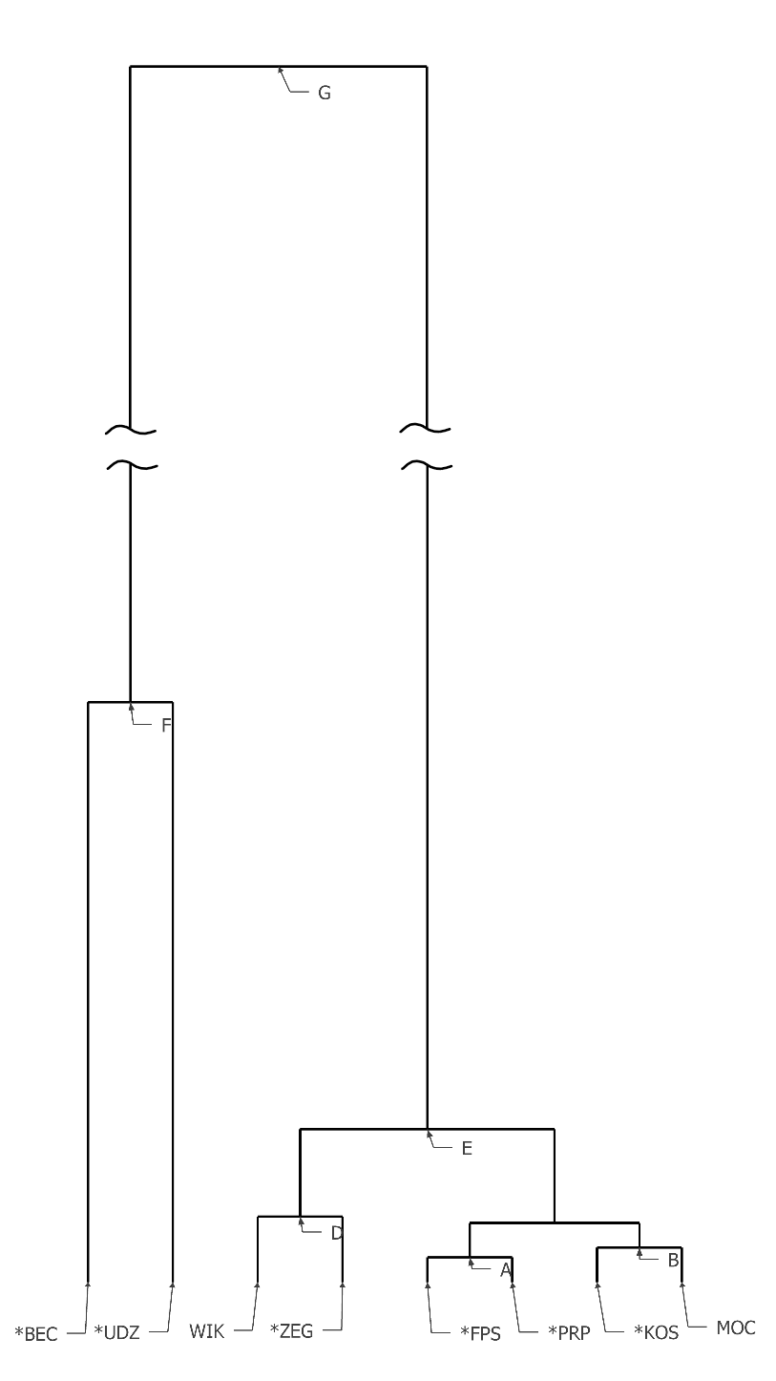
Diagram wiązkowy - najdalszych sąsiadów
 | BMOC
5 | 0.518
Diagram wiązkowy - najdalszych sąsiadów
 | BMOC
5 | 0.518
$$C$$
*BEC | 3.391 | 8.665 | 8.248 | 0.000 |  |  |  |  | Ze zmiennych *PRP, *FPS powstało skupienie A w odległości 0,371
MOC | 0.518 | 4.041 | 2.078 | 5.589 | 0.000
*ZEG | 1.341 | 8.601 | 0.982 | 54.432 | 2.285 | 0.000
*PRP | 0.625 | 8.817 | 1.163 | 15.402 | 0.609 | 1.051 | 0.000
*FPS | 0.670 | 18.198 | 0.974 | 21.106 | 0.885 | 0.587 | 0.371 | 0.000
 | *KOS | *UDZ | WIK | *BEC | MOC | *ZEG | *PRP | *FPS

 | Diagram Wiązkowy
*KOS | 0.000
*UDZ | 3.764 | 0.000
WIK | 1.781 | 8.261 | 0.000
*BEC | 3.391 | 8.665 | 8.248 | 0.000
MOC | 0.518 | 4.041 | 2.078 | 5.589 | 0.000
*ZEG | 1.341 | 8.601 | 0.982 | 54.432 | 2.285 | 0.000
A | 0.670 | 18.198 | 1.163 | 21.106 | 0.885 | 1.051 | 0.000
 | *KOS | *UDZ | WIK | *BEC | MOC | *ZEG | A

 | Diagram Wiązkowy
*KOS | 0.000
*UDZ | 3.764 | 0.000
WIK | 1.781 | 8.261 | 0.000
*BEC | 3.391 | 8.665 | 8.248 | 0.000 |  |  |  |  | Ze zmiennych *KOS, MOC powstało skupienie B w odległości 0,518
MOC | 0.518 | 4.041 | 2.078 | 5.589 | 0.000
*ZEG | 1.341 | 8.601 | 0.982 | 54.432 | 2.285 | 0.000
A | 0.670 | 18.198 | 1.163 | 21.106 | 0.885 | 1.051 | 0.000
 | *KOS | *UDZ | WIK | *BEC | MOC | *ZEG | A

 | Diagram Wiązkowy
B | 0.000
*UDZ | 4.041 | 0.000
WIK | 2.078 | 8.261 | 0.000
*BEC | 5.589 | 8.665 | 8.248 | 0.000
*ZEG | 2.285 | 8.601 | 0.982 | 54.432 | 0.000
A | 0.885 | 18.198 | 1.163 | 21.106 | 1.051 | 0.000
 | B | *UDZ | WIK | *BEC | *ZEG | A

 | Diagram Wiązkowy
B | 0.000
*UDZ | 4.041 | 0.000
WIK | 2.078 | 8.261 | 0.000 |  |  |  |  |  | Ze skupienia A, B powstało skupienie C w odległości 0,885
*BEC | 5.589 | 8.665 | 8.248 | 0.000
*ZEG | 2.285 | 8.601 | 0.982 | 54.432 | 0.000
A | 0.885 | 18.198 | 1.163 | 21.106 | 1.051 | 0.000
 | B | *UDZ | WIK | *BEC | *ZEG | A

 | Diagram Wiązkowy
C | 0.000
*UDZ | 18.198 | 0.000
WIK | 2.078 | 8.261 | 0.000
*BEC | 21.106 | 8.665 | 8.248 | 0.000
$$C$$
*ZEG | 2.285 | 8.601 | 0.982 | 54.432 | 0.000
 | C | *UDZ | WIK | *BEC | *ZEG

 | Diagram Wiązkowy
C | 0.000
*UDZ | 18.198 | 0.000
WIK | 2.078 | 8.261 | 0.000
*BEC | 21.106 | 8.665 | 8.248 | 0.000 |  |  |  |  | Ze zmiennych WIK, *ZEG powstało skupienie D w odległości 0,982
*ZEG | 2.285 | 8.601 | 0.982 | 54.432 | 0.000
 | C | *UDZ | WIK | *BEC | *ZEG

 | Diagram Wiązkowy
C | 0.000
*UDZ | 18.198 | 0.000
D | 2.285 | 8.601 | 0.000
*BEC | 21.106 | 8.665 | 54.432 | 0.000
 | C | *UDZ | D | *BEC

 | Diagram Wiązkowy
C | 0.000
*UDZ | 18.198 | 0.000
D | 2.285 | 8.601 | 0.000 |  |  |  |  |  | Ze skupienia D, C powstało skupienie E w odległości 2,285
*BEC | 21.106 | 8.665 | 54.432 | 0.000
 | C | *UDZ | D | *BEC

 | Diagram Wiązkowy
E | 0.000
*UDZ | 18.198 | 0.000
*BEC | 54.432 | 8.665 | 0.000
 | E | *UDZ | *BEC

 | Diagram Wiązkowy
E | 0.000
*UDZ | 18.198 | 0.000 |  |  |  |  |  |  | Ze zmiennych *UDZ, BEC powstało skupienie F w odległości 8,665
*BEC | 54.432 | 8.665 | 0.000
 | E | *UDZ | *BEC

 | Diagram Wiązkowy
E | 0.000
F | 54.432 | 0.000
 | E | F

 | Diagram Wiązkowy
E | 0.000
F | 54.432 | 0.000 |  |  |  |  |  |  | Ze skupienia E, F powstało skupienie G w odległości 54,432
 | E | F

 | Diagram Wiązkowy
G | 0.000
 | G

Dla modelu zależności
Najbliższy sąsiad
 | Diagram Wiązkowy
*KOS | 0.000
*UDZ | 3.764 | 0.000
WIK | 1.781 | 8.261 | 0.000
*BEC | 3.391 | 8.665 | 8.248 | 0.000
MOC | 0.518 | 4.041 | 2.078 | 5.589 | 0.000
*ZEG | 1.341 | 8.601 | 0.982 | 54.432 | 2.285 | 0.000
*PRP | 0.625 | 8.817 | 1.163 | 15.402 | 0.609 | 1.051 | 0.000
*FPS | 0.670 | 18.198 | 0.974 | 21.106 | 0.885 | 0.587 | 0.371 | 0.000
 | *KOS | *UDZ | WIK | *BEC | MOC | *ZEG | *PRP | *FPS

 | Diagram Wiązkowy
*KOS | 0.000
*UDZ | 3.764 | 0.000
WIK | 1.781 | 8.261 | 0.000
*BEC | 3.391 | 8.665 | 8.248 | 0.000
MOC | 0.518 | 4.041 | 2.078 | 5.589 | 0.000
*ZEG | 1.341 | 8.601 | 0.982 | 54.432 | 2.285 | 0.000
A | 0.625 | 8.817 | 0.974 | 15.402 | 0.609 | 0.587 | 0.000
 | *KOS | *UDZ | WIK | *BEC | MOC | *ZEG | A

 | Diagram Wiązkowy
B | 0.000
*UDZ | 3.764 | 0.000
WIK | 1.781 | 8.261 | 0.000
*BEC | 3.391 | 8.665 | 8.248 | 0.000
*ZEG | 1.341 | 8.601 | 0.982 | 54.432 | 0.000
A | 0.609 | 8.817 | 0.974 | 15.402 | 0.587 | 0.000
 | B | *UDZ | WIK | *BEC | *ZEG | A

 | Diagram Wiązkowy
B | 0.000
*UDZ | 3.764 | 0.000
WIK | 1.781 | 8.261 | 0.000
*BEC | 3.391 | 8.665 | 8.248 | 0.000
C | 0.609 | 8.601 | 0.974 | 15.402 | 0.000
 | B | *UDZ | WIK | *BEC | C

 | Diagram Wiązkowy
D | 0.000
*UDZ | 3.764 | 0.000
WIK | 0.974 | 8.261 | 0.000
*BEC | 3.391 | 8.665 | 8.248 | 0.000
 | D | *UDZ | WIK | *BEC

 | Diagram Wiązkowy
E | 0.000
*UDZ | 3.764 | 0.000
*BEC | 3.391 | 8.665 | 0.000
 | E | *UDZ | *BEC

 | Diagram Wiązkowy
F | 0.000
*UDZ | 3.764 | 0.000
 | F | *UDZ

 | Diagram Wiązkowy
G | 0.000
 | G

Autoskalowanie.Regresja liniowa
Autoskalowane dane
l.p | Karty | *KOS | *UDZ | WIK | *BEC | MOC | *ZEG | *PRP | *FPS | BEZ ZNACZENIA - Model zależności FPS od innych zmiennych
1 | RTX4060 | -0.339 | -0.083 | -1.367 | -1.217 | -1.033 | 0.893 | -0.362 | 0.194 | Po procesie MEOD.EXE
2 | RTX3060 | -0.313 | -0.094 | -0.785 | 0.845 | -0.412 | -0.118 | 0.055 | -0.021 |  | znaleziona | obliczona | roznica
3 | GTX1080 | 0.114 | -0.081 | 0.214 | 1.563 | -0.299 | 0.491 | -0.124 | -0.196 |  | 0.194 | 0.219 | -0.025
4 | RTX2060 | -0.197 | -0.085 | -0.285 | 1.128 | -0.525 | -0.014 | -0.052 | -0.196 |  | -0.021 | -0.081 | 0.060
5 | RTX4090 | 2.525 | -0.074 | -1.180 | -1.155 | 2.751 | 1.512 | 1.863 | 2.083 |  | -0.196 | -0.015 | -0.180
6 | GTX970 | -0.914 | -0.058 | 0.713 | 1.338 | -0.661 | -0.826 | -0.625 | -0.809 |  | -0.196 | -0.134 | -0.062
7 | GTX660 | -1.155 | 0.220 | 1.212 | -0.079 | -0.751 | -1.040 | -1.153 | -1.276 |  | 2.083 | 1.944 | 0.140
8 | GTX580 | 0.289 | -2.823 | 1.712 | -1.511 | 0.424 | -1.778 | -0.821 | -1.371 |  | -0.809 | -0.859 | 0.050
9 | GTX960M | -1.504 | 3.002 | 0.464 | -0.442 | -1.485 | -0.691 | -1.689 | -1.276 |  | -1.276 | -1.179 | -0.097
10 | RTX4080 | 1.720 | -0.054 | -1.201 | -1.237 | 1.282 | 1.471 | 1.224 | 1.347 |  | -1.371 | -1.135 | -0.240
11 | RTX3050 | -0.509 | -0.034 | -1.034 | -0.795 | -0.864 | 0.383 | -0.627 | -0.384 |  | -1.276 | -1.365 | 0.089
12 | GTX1070 | -1.525 | -0.083 | 0.214 | 1.848 | -0.638 | 0.290 | -0.445 | -0.417 |  | 1.347 | 1.508 | -0.160
13 | GTX980 | 0.445 | 0.090 | 0.713 | 0.131 | -0.469 | -0.607 | -0.625 | -0.696 |  | -0.384 | -0.198 | -0.190
14 | GTX460 | -0.893 | -1.778 | 1.712 | -1.019 | -0.525 | -2.194 | -1.631 | -1.420 |  | -0.417 | -0.333 | -0.084
15 | GTX650 | -1.774 | 0.884 | 1.212 | -0.478 | -1.598 | -0.803 | -1.691 | -1.420 |  | -0.696 | -0.671 | -0.025
16 | RTX3070 | 0.204 | -0.090 | -0.785 | 1.096 | 0.153 | 0.278 | 0.405 | 0.531 |  | -1.420 | -1.882 | 0.460
17 | RTX4070 | 0.532 | -0.084 | 0.963 | -0.770 | -0.073 | 1.042 | 0.603 | 0.925 |  | -1.420 | -1.409 | -0.011
18 | GTX780 | -0.176 | 1.708 | 0.963 | -0.702 | 0.492 | -1.433 | -0.278 | -0.969 |  | 0.531 | 0.290 | 0.240
19 | RTX4070T | 1.047 | -0.077 | -1.242 | -0.762 | 0.887 | 1.615 | 0.603 | 1.298 |  | 0.925 | 0.884 | 0.041
20 | RTX3080T | 0.740 | -0.064 | -1.034 | 0.079 | 1.621 | -0.014 | 1.673 | 1.056 |  | -0.969 | -0.702 | -0.270
21 | RTX3060T | -0.127 | -0.088 | -0.785 | 0.837 | -0.073 | 0.086 | 0.405 | 0.320 |  | 1.298 | 1.113 | 0.180
22 | RTX2080T | 0.259 | -0.050 | -0.285 | 0.679 | 0.492 | -0.048 | 0.951 | 0.619 |  | 1.056 | 1.102 | -0.046
23 | RTX4070S | 0.532 | -0.084 | 0.963 | -0.770 | -0.073 | 1.042 | 0.603 | 0.925 |  | 0.320 | 0.235 | 0.085
24 | RTX2080 | 0.140 | -0.038 | -0.285 | 0.588 | 0.096 | 0.309 | 0.405 | 0.245 |  | 0.619 | 0.558 | 0.061
25 | RTX3080 | 0.880 | -0.084 | -0.785 | 0.805 | 1.282 | 0.152 | 1.332 | 0.906 |  | 0.925 | 0.884 | 0.041
Średnia |  | 0 | 0 | 0 | 0 | 0 | 0 | 0 | 0 |  | 0.245 | 0.345 | -0.100
Odch. stand. |  | 1 | 1 | 1 | 1 | 1 | 1 | 1 | 1 |  | 0.906 | 0.881 | 0.025

PCA
vwII
 | PCA - 3 składowe |  |  |  |  | Iluzja 3D
 | Ładunki |  |  | Długość składowych |  | x' | y' | x" | y"
*KOS | 0.8738 | -0.2369 | -0.2610 | 0.9423 | *KOS | 1.0043 | -0.1064 | 1.0043 | 0.1305 |  |  |  |  |  | KOS | Koszt [zł]
*UDZ
*UDZ | -0.0979 | 0.8828 | 0.0217 | 0.8884 | *UDZ | -0.1088 | 0.8720 | -0.1088 | -0.0109 |  |  |  |  |  | UDZ | Udział w rynku [%] na 24.02.2024
WIK | -0.7420 | -0.3308 | -0.2189 | 0.8414 | WIK | -0.6326 | -0.2214 | -0.6326 | 0.1095 |  |  |  |  |  | WIK | Wiekowość [miesięcy]
*BEC | -0.0530 | 0.0293 | 0.9632 | 0.9651 | *BEC | -0.5346 | -0.4523 | -0.5346 | -0.4816 |  |  |  |  |  | BEC | Ilość benchmarkujących
MOC | 0.8134 | -0.3301 | -0.1631 | 0.8928 | MOC | 0.8950 | -0.2486 | 0.8950 | 0.0816 |  |  |  |  |  | MOC | Pobór mocy [W]
ZEG
*ZEG | 0.7954 | 0.3637 | 0.0365 | 0.8753 | *ZEG | 0.7772 | 0.3455 | 0.7772 | -0.0183 |  |  |  |  |  | ZEG | Prędkość zegara [MHz]
*PRP | 0.9388 | -0.0953 | 0.1036 | 0.9493 | *PRP | 0.8870 | -0.1471 | 0.8870 | -0.0518 |  |  |  |  |  | PRP | Przepustowość pamięci [GB/s]
*FPS
*FPS | 0.9566 | 0.0694 | 0.0067 | 0.9591 | *FPS | 0.9533 | 0.0661 | 0.9533 | -0.0034 |  |  |  |  |  | FPS | FPS w RDR 2 (Ryzen 7 7800X3D na 1920x1080)
vwI
 | x | y | z
 | Oś pozioma | Oś pionowa | Oś Z
WIK
*PRP
*KOS
MOC
*BEC
W Y L I C Z O N E C Z Y N N I K I : |  |  |  |  |  |  |  |  |  |  |  |  |  |  |  | Koszt rośnie wraz z wydajnością
 | 1 | 2 | 3 |  | x' | y' | x" | y"
RTX4060 | 0.507 | 1.138 | -0.621 | RTX4060 | 0.8175 | 1.4485 | 0.8175 | -0.1810 | 1 |  |  |  |  |  |  |  | d
RTX3060 | -0.124 | 0.362 | 1.134 | RTX3060 | -0.6910 | -0.2050 | -0.6910 | -0.0760 | 2
GTX1080 | -0.291 | 0.152 | 1.480 | GTX1080 | -1.0310 | -0.5880 | -1.0310 | -0.1295 | 3
vwIII
RTX2060 | -0.686 | 0.259 | 1.277 | RTX2060 | -1.3245 | -0.3795 | -1.3245 | 0.3490 | 4
RTX4090 | 10.332 | -0.698 | -1.701 | RTX4090 | 11.1825 | 0.1525 | 11.1825 | 0.0550 | 5
GTX970 | -3.948 | -0.110 | 1.377 | GTX970 | -4.6365 | -0.7985 | -4.6365 | 0.0220 | 6
GTX660 | -5.667 | -0.044 | -0.079 | GTX660 | -5.6275 | -0.0045 | -5.6275 | 1.9870 | 7
GTX580 | -3.813 | -3.974 | -2.195 | GTX580 | -2.7155 | -2.8765 | -2.7155 | -1.5760 | 8 | vwI | Wydajność/koszt karty
GTX960M | -6.493 | 3.152 | -0.036 | GTX960M | -6.4750 | 3.1700 | -6.4750 | 0.0025 | 9 | vwII | Sprzedaż/popularność karty
RTX4080 | 7.116 | -0.005 | -1.398 | RTX4080 | 7.8150 | 0.6940 | 7.8150 | -0.4335 | 10 | vwIII | Zainteresowanie kartą
RTX3050 | -0.986 | 0.867 | -0.320 | RTX3050 | -0.8260 | 1.0270 | -0.8260 | -0.3005 | 11
GTX1070 | -2.686 | 0.601 | 2.195 | GTX1070 | -3.7835 | -0.4965 | -3.7835 | 0.1565 | 12
GTX980 | -2.273 | -0.313 | -0.159 | GTX980 | -2.1935 | -0.2335 | -2.1935 | 1.2610 | 13
GTX460 | -6.884 | -2.522 | -1.335 | GTX460 | -6.2165 | -1.8545 | -6.2165 | -0.5420 | 14 |  | 3D punkty do Desmos
GTX650 | -7.395 | 1.084 | -0.197 | GTX650 | -7.2965 | 1.1825 | -7.2965 | -0.1065 | 15 |  |  | x1 | y1 | z1
RTX3070 | 1.945 | 0.213 | 1.203 | RTX3070 | 1.3435 | -0.3885 | 1.3435 | 0.0655 | 16 |  | *KOS | 0.8738 | -0.2369 | -0.261
RTX4070 | 2.020 | -0.131 | -0.974 | RTX4070 | 2.5070 | 0.3560 | 2.5070 | -0.2430 | 17 |  | *UDZ | -0.0979 | 0.8828 | 0.0217
GTX780 | -2.926 | 0.486 | -0.972 | GTX780 | -2.4400 | 0.9720 | -2.4400 | -0.2000 | 18 |  | WIK | -0.742 | -0.3308 | -0.2189
RTX4070T | 5.698 | 0.400 | -0.751 | RTX4070T | 6.0735 | 0.7755 | 6.0735 | 0.2570 | 19 |  | *BEC | -0.053 | 0.0293 | 0.9632
RTX3080T | 5.304 | -0.514 | 0.023 | RTX3080T | 5.2925 | -0.5255 | 5.2925 | -0.1380 | 20 |  | MOC | 0.8134 | -0.3301 | -0.1631
RTX3060T | 1.131 | 0.276 | 1.068 | RTX3060T | 0.5970 | -0.2580 | 0.5970 | 0.1095 | 21 |  | *ZEG | 0.7954 | 0.3637 | 0.0365
RTX2080T | 2.254 | -0.219 | 0.668 | RTX2080T | 1.9200 | -0.5530 | 1.9200 | 0.0655 | 22 |  | *PRP | 0.9388 | -0.0953 | 0.1036
RTX4070S | 2.020 | -0.131 | -0.974 | RTX4070S | 2.5070 | 0.3560 | 2.5070 | -0.0520 | 23 |  | *FPS | 0.9566 | 0.0694 | 0.0067
RTX2080 | 1.245 | 0.104 | 0.631 | RTX2080 | 0.9295 | -0.2115 | 0.9295 | 0.2155 | 24
RTX3080 | 4.598 | -0.431 | 0.656 | RTX3080 | 4.2700 | -0.7590 | 4.2700 | 0.0000 | 25 |  | https://www.math3d.org/bBucTwhHx

 |  |  |  |  |  | karta | lp | x
 |  |  |  |  |  | GTX650 | 15 | -7.2965
 |  |  |  |  |  | GTX960M | 9 | -6.475
vwII
 |  |  |  |  |  | GTX460 | 14 | -6.2165
 |  |  |  |  |  | GTX660 | 7 | -5.6275
 |  |  |  |  |  | GTX970 | 6 | -4.6365
 |  |  |  |  |  | GTX1070 | 12 | -3.7835
 |  |  |  |  |  | GTX580 | 8 | -2.7155
 |  |  |  |  |  | GTX780 | 18 | -2.44
 |  |  |  |  |  | GTX980 | 13 | -2.1935
 |  |  |  |  |  | RTX2060 | 4 | -1.3245
 |  |  |  |  |  | GTX1080 | 3 | -1.031
vwI
 |  |  |  |  |  | RTX3050 | 11 | -0.826
 |  |  |  |  |  | RTX3060 | 2 | -0.691
 |  |  |  |  |  | RTX3060T | 21 | 0.597
 |  |  |  |  |  | RTX4060 | 1 | 0.8175
 |  |  |  |  |  | RTX2080 | 24 | 0.9295
 |  |  |  |  |  | RTX3070 | 16 | 1.3435
vwIII
 |  |  |  |  |  | RTX2080T | 22 | 1.92
 |  |  |  |  |  | RTX4070 | 17 | 2.507
 |  |  |  |  |  | RTX4070S | 23 | 2.507
 |  |  |  |  |  | RTX3080 | 25 | 4.27
 | vwI | Wydajność/koszt karty |  |  |  | RTX3080T | 20 | 5.2925
 | vwII | Sprzedaż/popularność karty |  |  |  | RTX4070T | 19 | 6.0735
 | vwIII | Zainteresowanie kartą |  |  |  | RTX4080 | 10 | 7.815
 |  |  |  |  |  | RTX4090 | 5 | 11.1825

